Project Charter
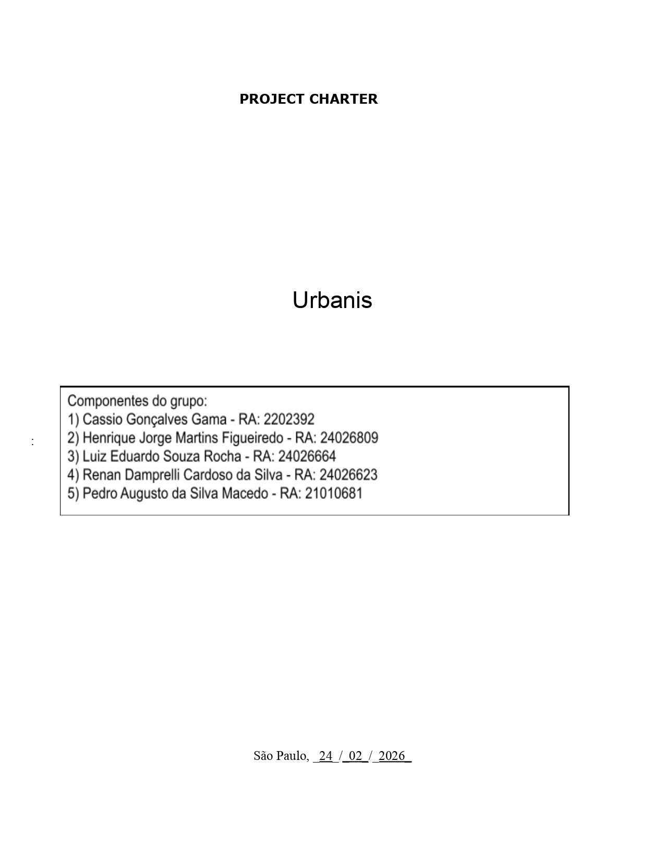

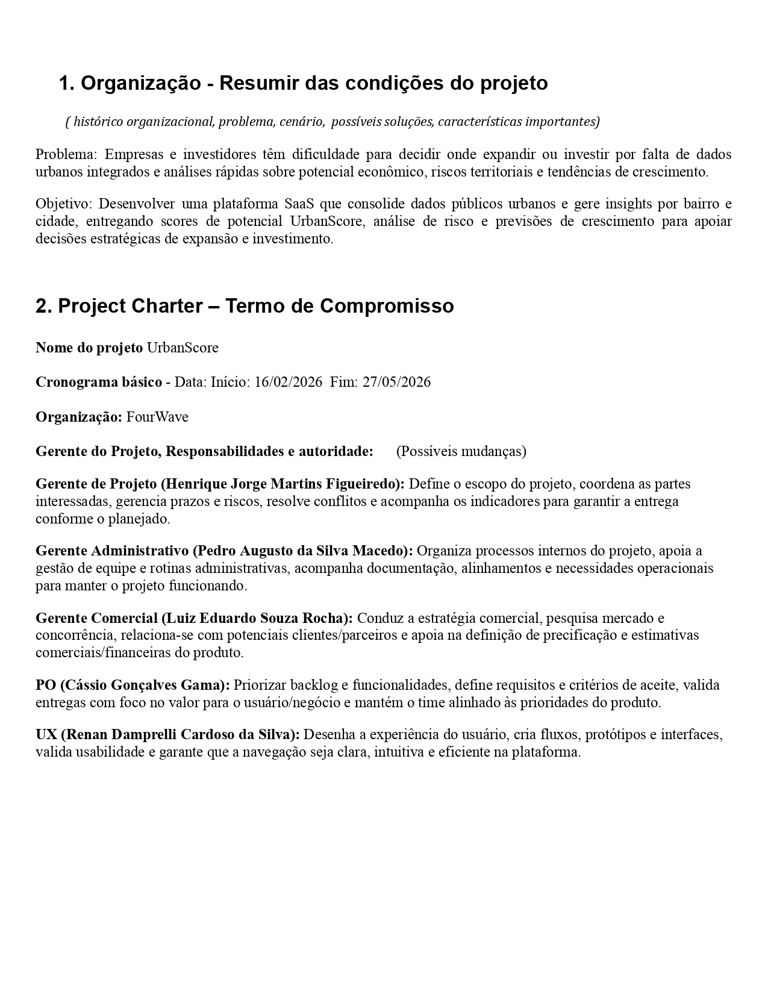

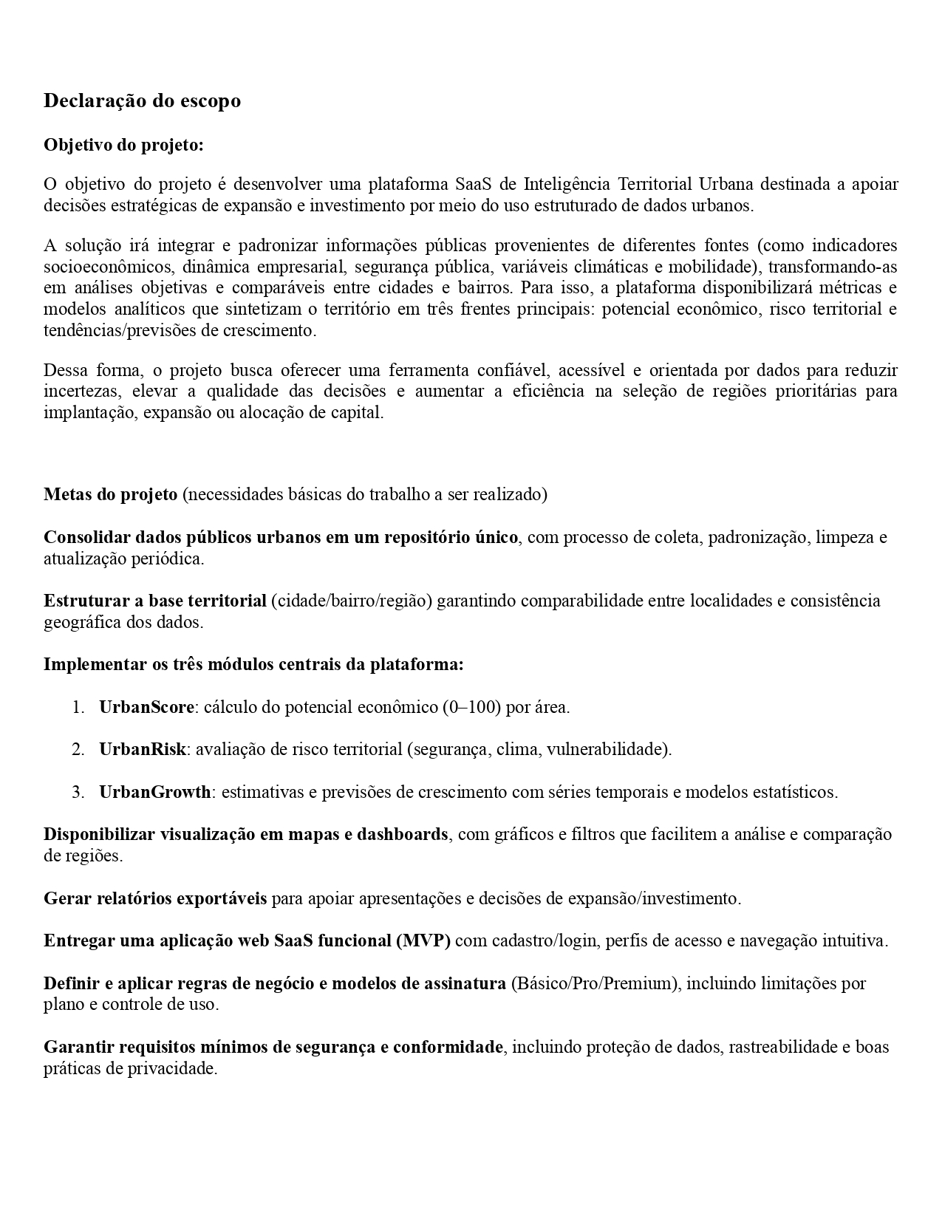

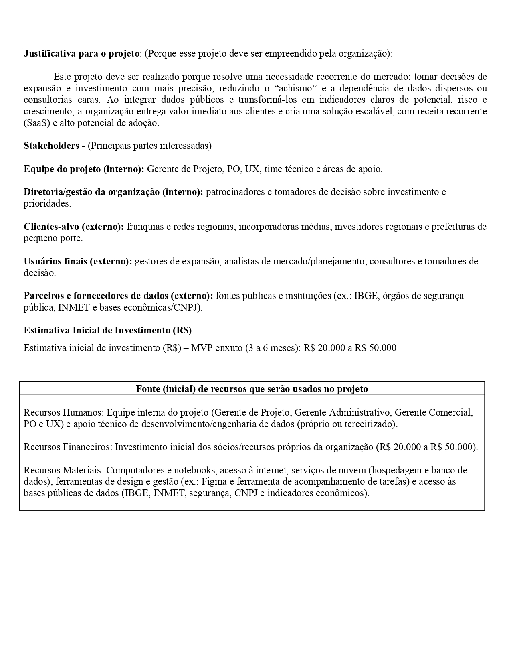

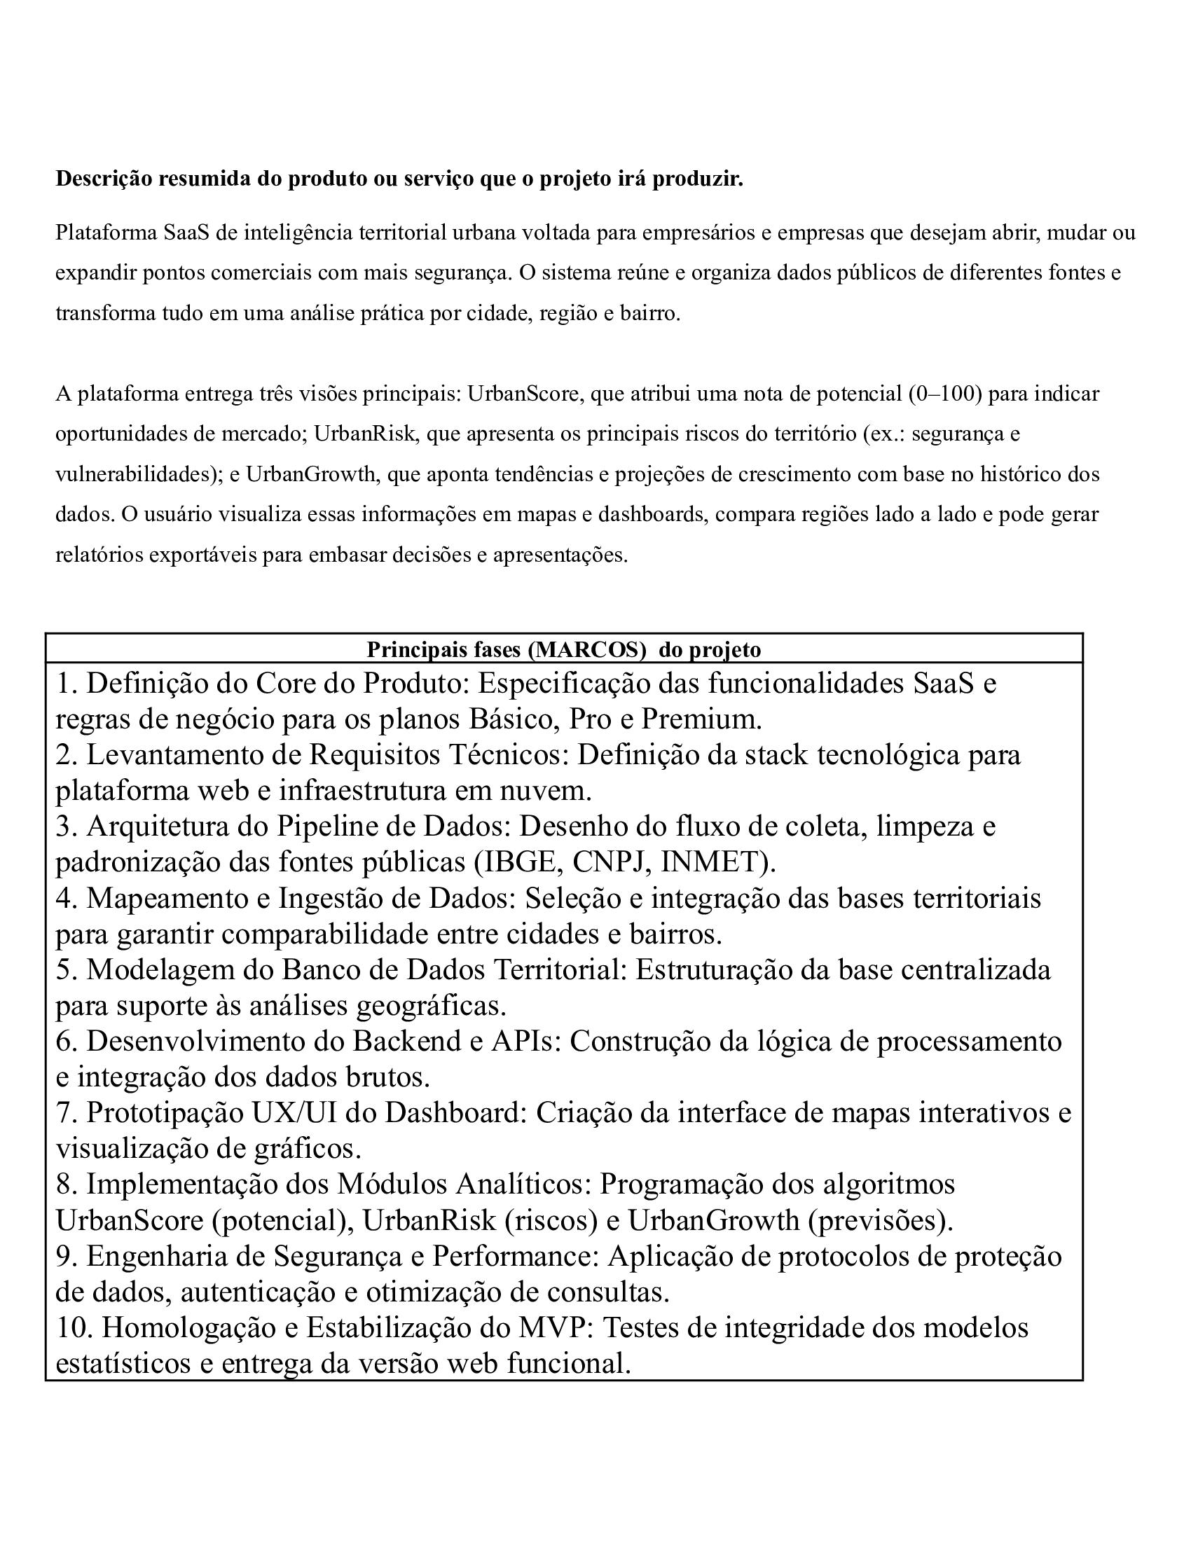

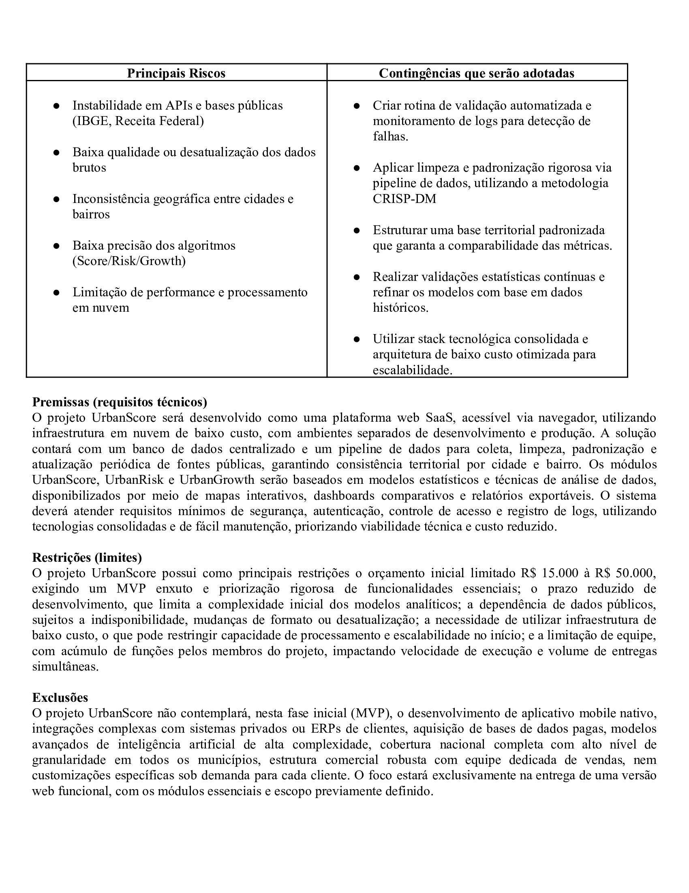

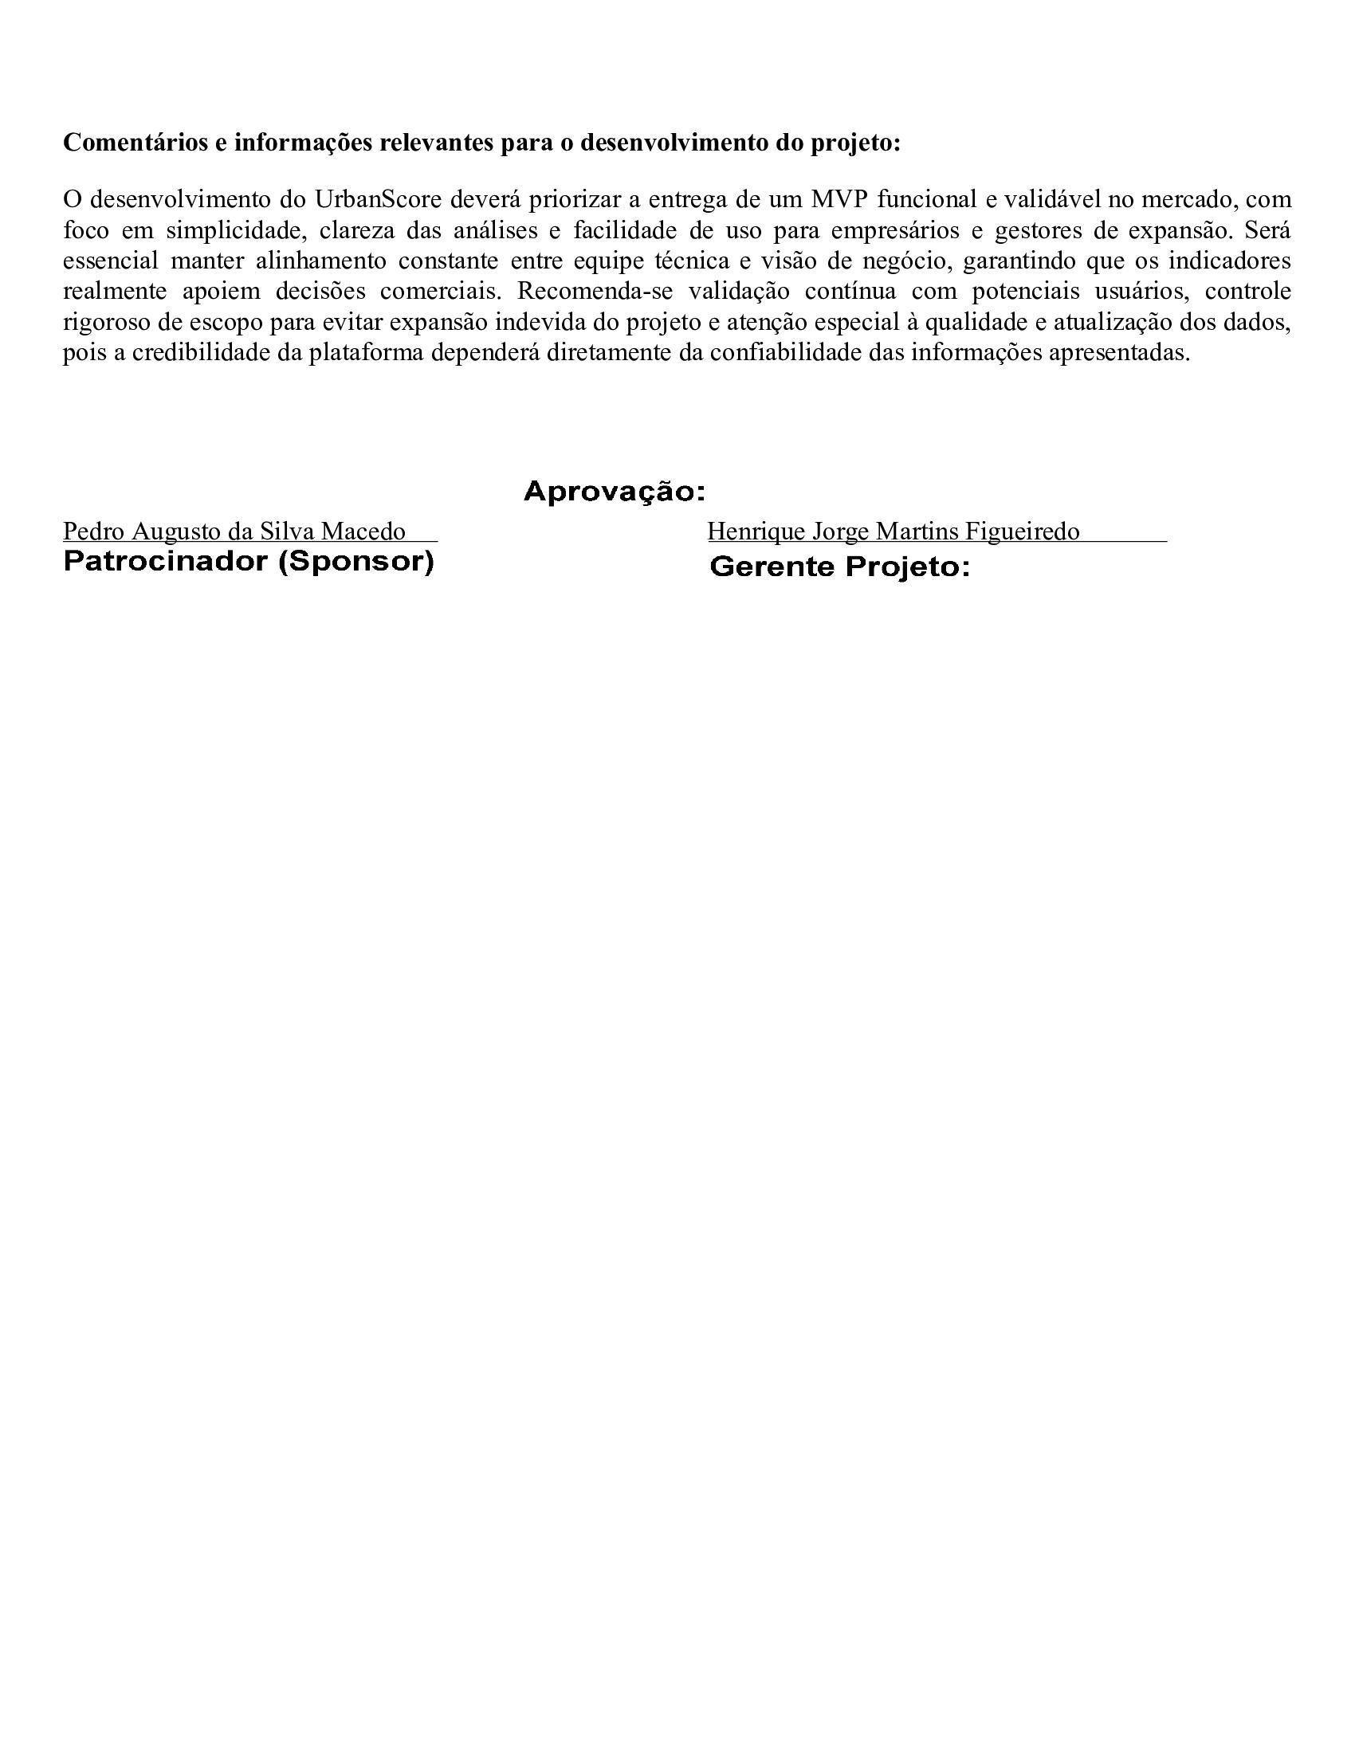



WBS-MACRO-ATIVIDADE
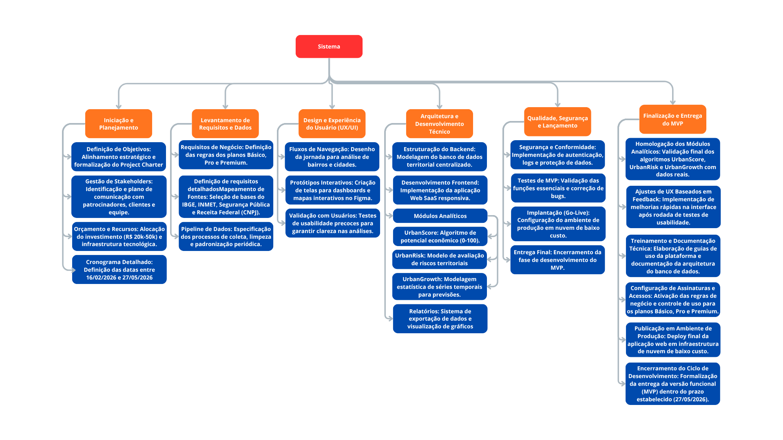

Graficos
Custo Orçado vs Custo Real por Tarefa
GRÁFICOS – ORÇADO vs REALIZADO POR TAREFA
Tarefa (resumo) | Previsto (R$) | Real (R$)
Definir objetivo | R$ 8,000.00 | R$ 8,000.00
Alinhar estratégia | R$ 2,000.00 | R$ 2,200.00
Formalizar projeto | R$ 2,000.00 | R$ 1,900.00
Identificar stakeholders | R$ 13,800.00 | R$ 13,800.00
Comunicar patrocinadores | R$ 800.00 | R$ 1,000.00
Gerir stakeholders | R$ 2,000.00 | R$ 1,800.00
Alocar investimento | R$ 5,700.00 | R$ 5,700.00
Definir infraestrutura | R$ 2,499.99 | R$ 2,699.99
Definir datas | R$ 2,499.99 | R$ 2,399.99
Definir planos | R$ 2,500.00 | R$ 2,500.00
Mapear fontes | R$ 2,500.00 | R$ 2,300.00
Selecionar bases de dados | R$ 1,250.00 | R$ 1,400.00
Especificar coleta | R$ 9,500.00 | R$ 9,975.00
Limpar dados | R$ 2,500.00 | R$ 2,250.00
Padronizar dados | R$ 3,000.00 | R$ 3,000.00
Desenhar jornada | R$ 10,000.00 | R$ 10,800.00
Criar dashboards | R$ 8,500.00 | R$ 7,990.00
Criar mapas interativos | R$ 2,500.00 | R$ 2,500.00
Modelar banco de dados | R$ 1,500.00 | R$ 1,500.00
Desenvolver aplicação SaaS | R$ 1,500.00 | R$ 1,725.00
Criar UrbanScore | R$ 10,500.00 | R$ 11,760.00
Criar UrbanRisk | R$ 3,500.00 | R$ 3,395.00
Criar UrbanGrowth | R$ 3,500.00 | R$ 3,500.00
Exportar dados | R$ 1,000.00 | R$ 900.00
Visualizar gráficos | R$ 500.00 | R$ 600.00
Implementar segurança | R$ 500.00 | R$ 500.00
Validar funções | R$ 1,500.00 | R$ 1,500.00
Corrigir bugs | R$ 1,000.00 | R$ 1,300.00
Configurar produção | R$ 1,500.00 | R$ 1,395.00
Encerrar MVP | R$ 500.00 | R$ 500.00
Validar algoritmos | R$ 6,900.00 | R$ 7,452.00
Melhorar interface | R$ 6,000.00 | R$ 5,520.00
Criar documentação | R$ 5,000.00 | R$ 5,000.00
Ativar planos | R$ 9,500.00 | R$ 10,070.00
Fazer deploy final | R$ 1,000.00 | R$ 1,000.00
RESUMO EXECUTIVO
Total Previsto (R$) | R$ 136,949.98
Total Real (R$) | R$ 139,831.98
Variação Total (R$) | R$ 2,882.00
Variação Total (%) | 2.1%
Tarefas Acima do Orçado | 12
Tarefas No Prazo | 23

